Hoja1
1 - Chequear Login que pasa que falla tanto

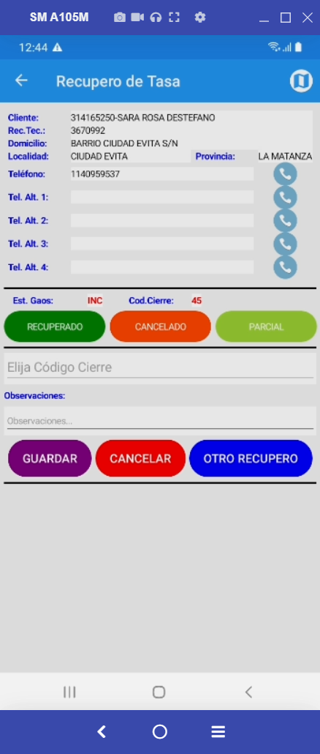
2 -

 | No guarda las observaciones

3 - Que no se cuelgue al llamar por telefono cuando no hay numero

4- Ver porque no navega a Google Maps

5 - Ver como guardar en GitHub

